DMRTH003(UI)
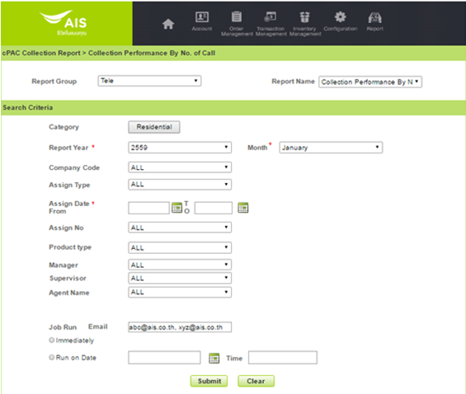

ลำดับ | เงื่อนไข | บังคับกรอก | รายละเอียด | Definition | Table.Column | Reference/Condition
1. | Category | O | Categoty ของ BA ณ ขณะนั้น | DDC | CL_CFG_LOV.NAME | CL_CFG_LOV.KEYWORD='DATA_OWNER'
2. | Report Month/Year | M | รอบเดือน/ปีในทางบัญชี | DDC
3. | Company | O | บริษัทผู้ให้บริการในเครือ AIS เช่น AIS, AWN, SBN, AIN เป็นต้น | DDC | PM_COMPANY.COMPANY_CODE
4. | Assign Type | O | ประเภทของการ Assign | DDC | CL_CFG_LOV.NAME | CL_CFG_LOV.KEYWORD = 'ASSIGN_TYPE'
5. | Assign Date | M | วันที่ Assign งานให้กับ Tele | CAL
6. | Assign No. | O | รหัสย่อหรือเลขที่ Assign No. (YY+MM+XXXX เช่น 59010001 Running by month แยกระหว่าง Assign Type Tele & Third Party) | DDC | CL_ASSIGN.ASSIGN_CODE
7. | Product type | O | กลุ่มบริการภายใต้บริษัท เช่น 3G, FBB, Fixed Line ภายใต้บริษัท AWN เป็นต้น Product Type ของ Assign ดังกล่าว ใช้เงื่อนไขการคำนวณ Product Type ตามวิธีการคำนวณ Product Type ระดับ BA | DDC | CL_PRODUCT_TYPE.PRODUCT_TYPE_CODE
8. | Manager | O | ชื่อของ Manager | DDC | CL_AGENT.AGENT_CODE||' '||CL_AGENT.AGENT_NAEM | CL_AGENT.AGENT_POSITION=3
9. | Supervisor | O | ชื่อของ Supervisor | DDC | CL_AGENT.AGENT_CODE||' '||CL_AGENT.AGENT_NAEM | CL_AGENT.AGENT_POSITION=2
10. | Agent Name | O | ชื่อของ Agent | DDC | CL_AGENT.AGENT_CODE||' '||CL_AGENT.AGENT_NAEM | CL_AGENT.AGENT_POSITION=1

DMRTH005(UI)
RPT_TELE_005 | YTD Summary of Agent Performance (DMRTH005)
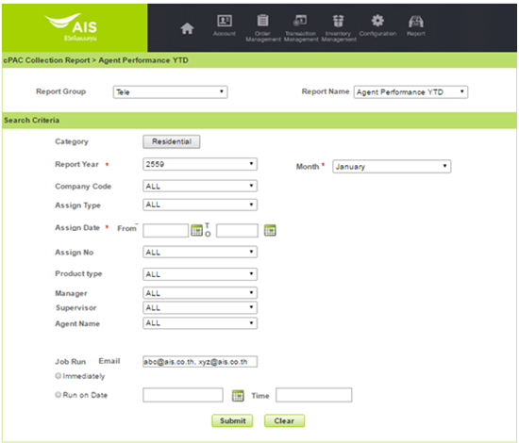

ลำดับ | เงื่อนไข | บังคับกรอก | รายละเอียด | Definition | Table.Column | Reference/Condition
1. | Category | O | Categoty ของ BA ณ ขณะนั้น | LBL | CL_CFG_LOV.NAME | CL_CFG_LOV.KEYWORD='DATA_OWNER'
2. | Report Month/Year | M | รอบเดือน/ปีในทางบัญชี | DDC | -
3. | Company | O | บริษัทผู้ให้บริการในเครือ AIS เช่น AIS, AWN, SBN, AIN เป็นต้น | DDC | PM_COMPANY.COMPANY_CODE
4. | Assign Type | O | ประเภทของการ Assign | DDC | CL_CFG_LOV.NAME | CL_CFG_LOV.KEYWORD = 'ASSIGN_TYPE'
5. | Assign Date | M | วันที่ Assign งานให้กับ Tele | CAL | -
6. | Assign No. | O | รหัสย่อหรือเลขที่ Assign No. (YY+MM+XXXX เช่น 59010001 Running by month แยกระหว่าง Assign Type Tele & Third Party) | DDC | CL_ASSIGN.ASSIGN_CODE
7. | Product type | M | กลุ่มบริการภายใต้บริษัท เช่น 3G, FBB, Fixed Line ภายใต้บริษัท AWN เป็นต้น Product Type ของ Assign ดังกล่าว ใช้เงื่อนไขการคำนวณ Product Type ตามวิธีการคำนวณ Product Type ระดับ BA | DDC | CL_PRODUCT_TYPE.PRODUCT_TYPE_CODE
8. | Manager | O | ชื่อของ Manager | DDC | CL_AGENT.AGENT_CODE||' '||CL_AGENT.AGENT_NAEM | CL_AGENT.AGENT_POSITION=3
9. | Supervisor | O | ชื่อของ Supervisor | DDC | CL_AGENT.AGENT_CODE||' '||CL_AGENT.AGENT_NAEM | CL_AGENT.AGENT_POSITION=2
10. | Agent Name | O | ชื่อของ Agent | DDC | CL_AGENT.AGENT_CODE||' '||CL_AGENT.AGENT_NAEM | CL_AGENT.AGENT_POSITION=1

หัวข้อ | รายละเอียด
การเรียงข้อมูล | Product Type, Manager, Supervisor, Agent, Company Code, Assign Type, Assign No, Assign Date,Unassign Date
การจัดกลุ่มข้อมูล | Product Type, Manager, Supervisor, Agent
รูปแบบเอกสาร | CSV File

001_UI(DMRTH006)
RPT_TELE_001 | Tele-Call Performance | DMRTH006
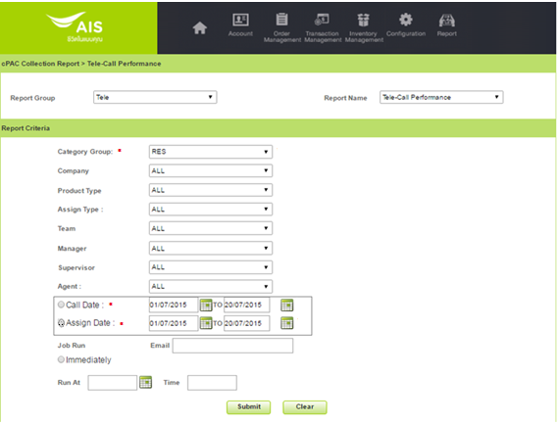

ลำดับ | เงื่อนไข | บังคับกรอก | รายละเอียด | Definition | Table.Column | Reference/Condition
1. | Category Group | M | Category Group ของ BA ณ ขณะนั้น (Res/Corp) | DDL | CL_CFG_LOV.NAME | CL_CFG_LOV.KEYWORD='DATA_OWNER'
2. | Company | O | บริษัทผู้ให้บริการในเครือ AIS เช่น AIS, AWN, SBN, AIN เป็นต้น | DDC | PM_COMPANY.COMAPANY_CODE
3. | Product type | O | กลุ่มบริการภายใต้บริษัท เช่น 3G, FBB, Fixed Line ภายใต้บริษัท AWN เป็นต้น Product Type ของ Assign ดังกล่าว ใช้เงื่อนไขการคำนวณ Product Type ตามวิธีการคำนวณ Product Type ระดับ BA
4. | Assign Type | O | ประเภทของการ Assign | DDC | CL_CFG_LOV.NAME | CL_CFG_LOV.KEYWORD = 'ASSIGN_TYPE'
5. | Team | O | รหัสของ Agent Team | DDC | CL_TEAM_GROUP.TEAM_GROUP_CODE||CL_TEAM_GROUP.TEAM_GROUP_NAME
6. | Manager | O | ชื่อของ Manager | DDC | CL_AGENT.AGENT_CODE||' '||CL_AGENT.AGENT_NAEM | CL_AGENT.AGENT_POSITION=3
7. | Supervisor | O | ชื่อของ Supervisor | DDC | CL_AGENT.AGENT_CODE||' '||CL_AGENT.AGENT_NAEM | CL_AGENT.AGENT_POSITION=2
8. | Agent | O | รหัสของ Agent | DDC | CL_AGENT.AGENT_CODE||' '||CL_AGENT.AGENT_NAEM | CL_AGENT.AGENT_POSITION=1
9. | Call Date | M | วันเวลาที่เริ่มโทร (บันทึกโดยระบบ) **หมายเหตุ หากเลือก Call Date แล้วไม่สามารถเลือก Assign Date ได้ | CAL
10. | Assign Date | M | วันที่ของการ Assign **หมายเหตุ หากเลือก Assign Date แล้วไม่สามารถเลือก Call Date ได้ | CAL
11. | Email | O | Email แจ้งหลังจากรายงานถูกสร้างเรียบร้อย | TXT
12. | Job Run – Immediately | O | ออกรายงานทันที | TXT
13. | Job Run – Run At Time | O | ออกรายงานตามวันและเวลาที่กำหนด | CAL

Group By | Description | Possible Value (Etc.)
Company Code | รหัสและชื่อของบริษัทผู้ให้บริการในเครือ AIS | AIS, AWN, DPC, SBN
Team Group | รหัสย่อของทีม | CBC_THB_CORP.-1
Agent Name | ชื่อของ Agent | APINYAD, ORAWANLE, SIRIKARI, THANAWAM
Assign Type | ประเภทของการ Assign | PRE-DD, POST-DD
Collection Path Name | ชื่อของ Collection Path
Action Name | ชื่อของ Action
Criteria Name | ชื่อของ Criteria
Assign Date | Assign Date
Unassign Date | Unassign Date

Order By | Description | Possible Value (Etc.)
Company Code | รหัสและชื่อของบริษัทผู้ให้บริการในเครือ AIS | AIS, AWN, DPC, SBN
Team Group | ชื่อของ Team Group | CBC_THB_CORP.-1
Agent Name | ชื่อของ Agent | APINYAD, ORAWANLE, SIRIKARI, THANAWAM
Assign Type | ประเภทของการ Assign | PRE-DD, POST-DD
Collection Path Name | ชื่อของ Collection Path
Action Name | ชื่อของ Action
Criteria Name | ชื่อของ Criteria
Assign Date | Assign Date
Unassign Date | Unassign Date

DMRTH009(UI)
Summary MTD Agent Performance (DMRTH009)
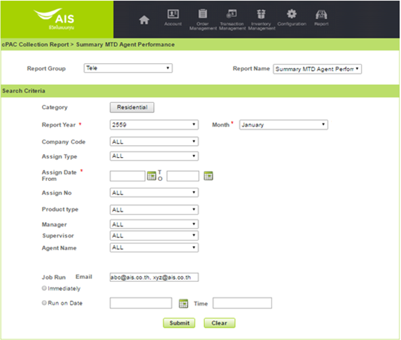

ลำดับ | เงื่อนไข | บังคับกรอก | รายละเอียด | Definition | Table.Column | Reference/Condition
1. | Category | O | Categoty ของ BA ณ ขณะนั้น | LBL | CL_CFG_LOV.NAME | CL_CFG_LOV.KEYWORD='DATA_OWNER'
2. | Report Month/Year | M | รอบเดือน/ปีในทางบัญชี | DDC | -
3. | Company | O | บริษัทผู้ให้บริการในเครือ AIS เช่น AIS, AWN, SBN, AIN เป็นต้น | DDC | PM_COMPANY.COMPANY_CODE
4. | Assign Type | O | ประเภทของการ Assign | DDC | CL_CFG_LOV.NAME | CL_CFG_LOV.KEYWORD = 'ASSIGN_TYPE'
5. | Assign Date | M | วันที่ Assign งานให้กับ Tele | CAL | -
6. | Assign No. | O | รหัสย่อหรือเลขที่ Assign No. (YY+MM+XXXX เช่น 59010001 Running by month แยกระหว่าง Assign Type Tele & Third Party) | DDC | CL_ASSIGN.ASSIGN_CODE
7. | Product type | O | กลุ่มบริการภายใต้บริษัท เช่น 3G, FBB, Fixed Line ภายใต้บริษัท AWN เป็นต้น Product Type ของ Assign ดังกล่าว ใช้เงื่อนไขการคำนวณ Product Type ตามวิธีการคำนวณ Product Type ระดับ BA | DDC | CL_PRODUCT_TYPE.PRODUCT_TYPE_CODE
8. | Manager | O | ชื่อของ Manager | DDC | CL_AGENT.AGENT_CODE||' '||CL_AGENT.AGENT_NAEM | CL_AGENT.AGENT_POSITION=3
9. | Supervisor | O | ชื่อของ Supervisor | DDC | CL_AGENT.AGENT_CODE||' '||CL_AGENT.AGENT_NAEM | CL_AGENT.AGENT_POSITION=2
10. | Agent Name | O | ชื่อของ Agent | DDC | CL_AGENT.AGENT_CODE||' '||CL_AGENT.AGENT_NAEM | CL_AGENT.AGENT_POSITION=1

หัวข้อ | รายละเอียด
การเรียงข้อมูล | Product Type, Manager, Supervisor, Agent, Company Code, Assign Type, Assign No, Assign Date,Unassign Date
การจัดกลุ่มข้อมูล | Product Type, Manager, Supervisor, Agent
รูปแบบเอกสาร | CSV File

Summary by Agent(UI)
 | Summary by Agent
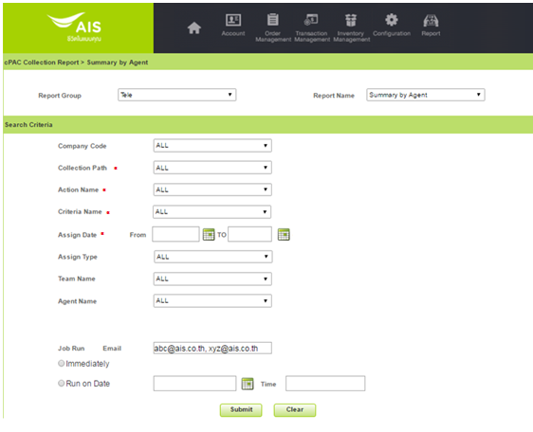

ลำดับ | เงื่อนไข | บังคับกรอก | รายละเอียด | Definition | Table.Column | Reference/Condition
1. | Company Code | O | บริษัทผู้ให้บริการในเครือ AIS เช่น AIS, AWN, SBN, AIN เป็นต้น | CAL | PM_COMPANY.COMAPANY_CODE
2. | Collection Path | M | ชื่อของ Collection Path | DDC | CL_COLLECTION_PATH.COLLECTION_PATH_NAME
3. | Action Name | M | ชื่อของ Action | DDC | CL_ACTION.ACTION_NAME
4. | Criteria Name | M | ชื่อของ Criteria | DDC | CL_CRITERIA.CRITERIA_NAME
5 | Assign Date | M | วันที่ Assign ให้กับ Tele | CAL
6 | Assign Type | O | ประเภทของการ Assign | DDC | CL_CFG_LOV.NAME | CL_CFG_LOV.KEYWORD = 'ASSIGN_TYPE'
7 | Team Name | O | รหัสของ Agent Team | DDC | CL_TEAM.TEAM_CODE||' '||CL_TEAM.TEAM_NAME
 | Agent Name | O | ชือของ Agent | DDC | CL_AGENT.AGENT_CODE||' '||CL_AGENT.AGENT_NAEM | CL_AGENT.AGENT_POSITION=1

หัวข้อ | รายละเอียด
การเรียงข้อมูล | Team, Bill Cycle, Agent
การจัดกลุ่มข้อมูล | Team, Bill Cycle, Agent
รูปแบบเอกสาร | CSV File

